Tgl. 01 OKTOBER 2020
KEWASPADAAN COVID - 19 TINGKAT KABUPATEN LOMBOK BARAT
DI PROVINSI NUSA TENGGARA BARAT TAHUN 2020
REKAP DATA PER-KECAMATAN
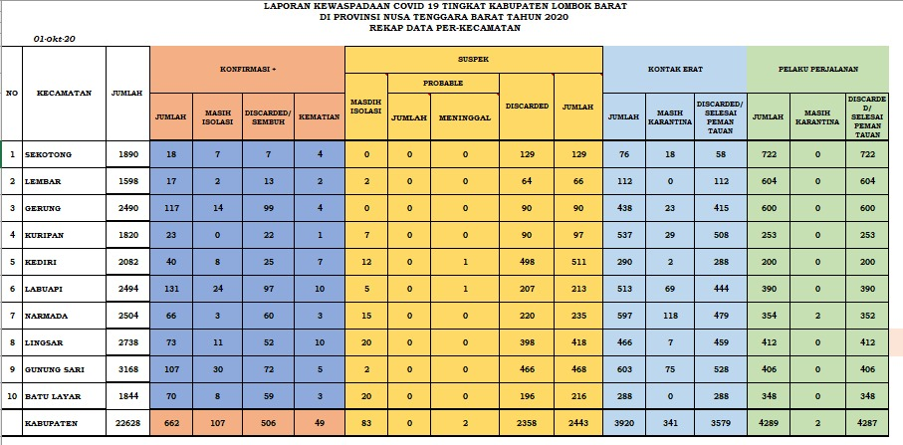
01 OKTOBER 2020

NO | KECAMATAN | JUMLAH | KONFIRMASI + |  |  |  | SUSPEK |  |  |  |  | KONTAK ERAT |  |  | PELAKU PERJALANAN
 |  |  | JUMLAH | MASIH ISOLASI | DISCARDED / SEMBUH | KEMATIAN | MASIH ISOLASI | PROBABLE |  | DISCARDED | JUMLAH | JUMLAH | MASIH KARANTINA | DISCARDED / SELESAI PEMANTAUAN | JUMLAH | MASIH PEMANTAUAN | DISCARDED / SELESAI PEMANTAUAN
 |  |  |  |  |  |  |  | JUMLAH | MENINGGAL
1 | SEKOTONG | 1890 | 18 | 7 | 7 | 4 | 0 | 0 | 0 | 129 | 129 | 76 | 18 | 58 | 722 | 0 | 722
2 | LEMBAR | 1598 | 17 | 2 | 13 | 2 | 2 | 0 | 0 | 64 | 66 | 112 | 0 | 112 | 604 | 0 | 604
3 | GERUNG | 2490 | 116 | 13 | 99 | 4 | 0 | 0 | 0 | 90 | 90 | 438 | 23 | 415 | 600 | 0 | 600
4 | KURIPAN | 1820 | 23 | 0 | 22 | 1 | 7 | 0 | 0 | 90 | 97 | 537 | 29 | 508 | 253 | 0 | 253
5 | KEDIRI | 2082 | 40 | 8 | 25 | 7 | 12 | 0 | 1 | 498 | 511 | 290 | 2 | 288 | 200 | 0 | 200
6 | LABUAPI | 2494 | 130 | 23 | 97 | 10 | 4 | 1 | 1 | 207 | 213 | 513 | 69 | 444 | 390 | 0 | 390
7 | NARMADA | 2504 | 66 | 4 | 59 | 3 | 10 | 4 | 0 | 220 | 234 | 577 | 98 | 479 | 354 | 2 | 352
8 | LINGSAR | 2738 | 72 | 10 | 52 | 10 | 18 | 0 | 0 | 398 | 416 | 466 | 7 | 459 | 412 | 0 | 412
9 | GUNUNGSARI | 3168 | 105 | 28 | 72 | 5 | 2 | 0 | 0 | 466 | 468 | 579 | 51 | 528 | 406 | 0 | 406
10 | BATULAYAR | 1844 | 70 | 8 | 59 | 3 | 9 | 1 | 0 | 196 | 206 | 288 | 0 | 288 | 348 | 0 | 348
 | KABUPATEN | 22628 | 657 | 103 | 505 | 49 | 64 | 6 | 2 | 2358 | 2430 | 3876 | 297 | 3579 | 4289 | 2 | 4287

